4.19
こども宅食『にじいろ便』・みんなの居場所『いろいろぽけっと』活動報告書

 | 開催日時 | 令和 7年 4月 19日 (土) 9：00～15：00
 | 開催場所 | 北小路公民館
 | 参加者 | にじいろぽけっと( 5名)、一般ボランティア( 3名)、保護者( 11名) 子どもたち【未就学園児( 4名)、小学校( 11名)、中学校( 2名)、その他( 1名)】 フードパントリー( 37世帯 124人) こども宅食( 9世帯 37人)

 | 活動内容 | ・室内遊び おもちゃ 絵本 カードゲーム ポップコーン作り ・【献立】 チキンカレー パスタサラダ ポップコーン

 | 活動の様子 気付き・反省点 | ・調理担当のスタッフがお休みでしたが急遽お願いした調理経験のボランティアが2名
 |  | 手伝ってくれましたのでスムーズに食事の準備ができた。
 |  | ・新年度第1回目の開催でしたのでフードパントリの利用を希望される方は登録用紙に
 |  | 記入いただきヒアリングを行った。

 |  | ・
 | 次回開催予定日 | 令和 7年 5月 17日 (土) 9：00～15：00
 | 活動の様子 (写真) | 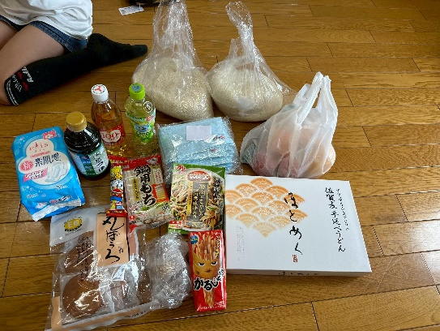 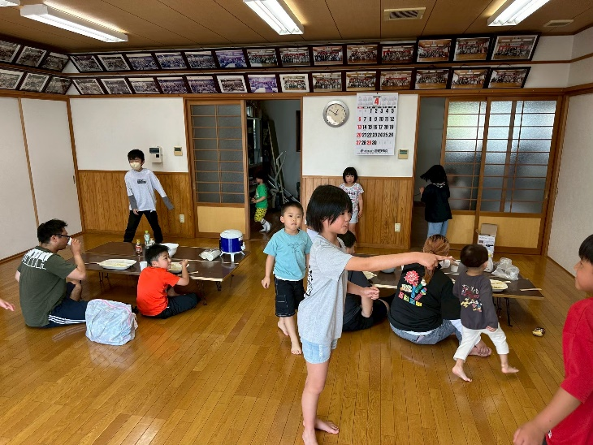 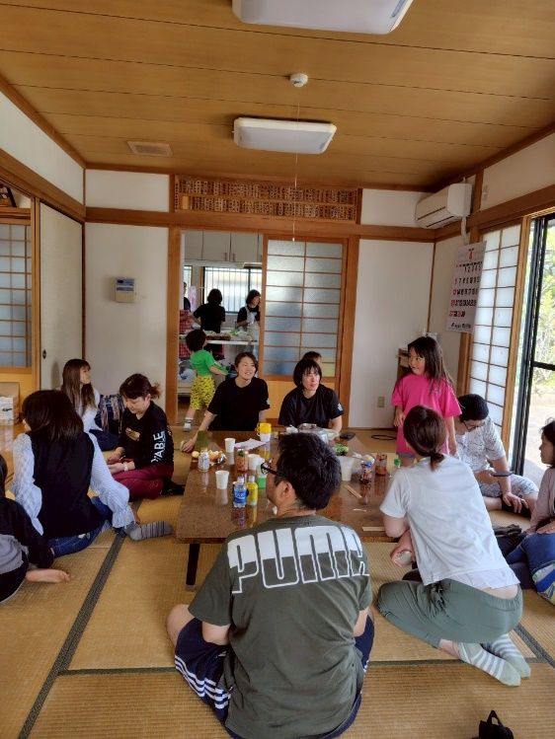 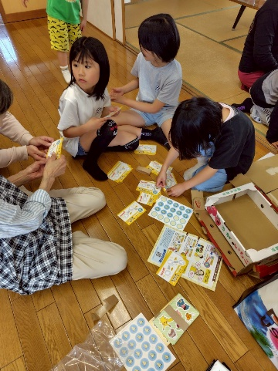

5.17
こども宅食『にじいろ便』・みんなの居場所『いろいろぽけっと』活動報告書

 | 開催日時 | 令和 7年 5月 17日 (土) 9：00～15：00
 | 開催場所 | 北小路公民館
 | 参加者 | にじいろぽけっと( 6名)、一般ボランティア( 1名)、保護者(10名) 子どもたち【未就学園児( 3名)、小学校( 5名)、中学校( 1名)、その他( 3名)】 フードパントリー( 36世帯 121人) こども宅食( 9世帯 37人)

 | 活動内容 | ・室内遊び おもちゃ 絵本 カードゲーム 宿題、自主勉強 ・【献立】 お好み焼き ツナマヨサラダ わらび餅 フルーチェ

 | 活動の様子 気付き・反省点 | ・いつもより小さい子どもの参加が少なかった。今日は勉強をする子たちがいたので
 |  | 静かに遊ぶ。
 |  | ・お好み焼きはいい匂いがしていたので食べて帰ることができない親御さんには持ち帰って
 |  | もらった。とても喜んでいた。
 |  | ・こどもたちにはフルーチェを作ってもらう。わらび餅もとても好評でおかわりをしていた。
 |  | ・フードパントリー利用を希望する世帯が増えてきたので準備のため、必ず利用希望を
 |  | 連絡することをお願いした。
 |  | ・今年度の総会を開催した。議案について承認をいただいた。
 | 次回開催予定日 | 令和 7年 6月 21日 (土) 9：00～15：00
 | 活動の様子 (写真) | 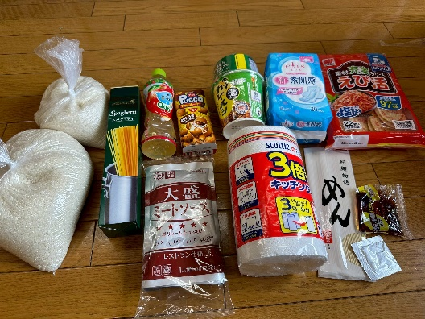 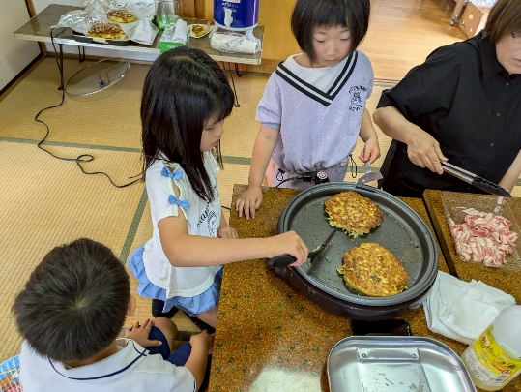 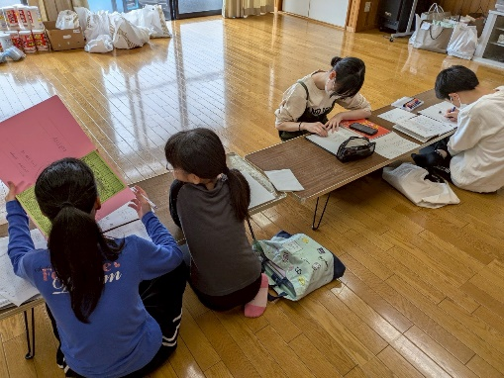 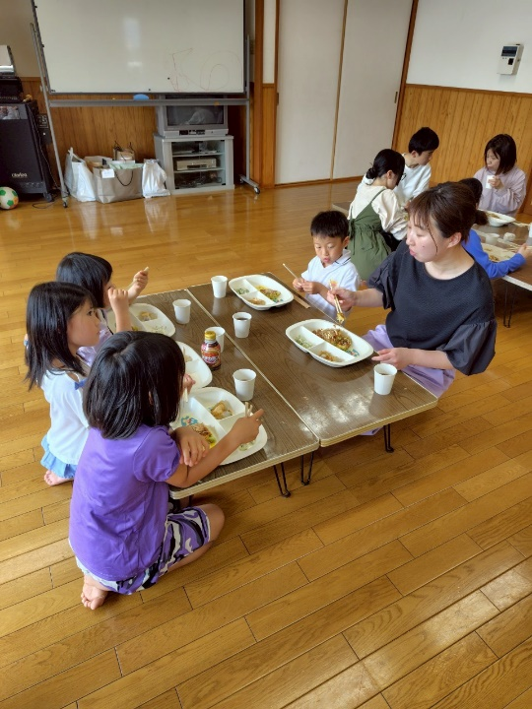

6.21
こども宅食『にじいろ便』・みんなの居場所『いろいろぽけっと』活動報告書

 | 開催日時 | 令和 7年 6月 21日 (土) 9：00～15：00
 | 開催場所 | 北小路公民館
 | 参加者 | にじいろぽけっと( ６名)、一般ボランティア( １名)、保護者(5名) 子どもたち【未就学園児(3名)、小学校(3名)、中学校( 0名)、その他( 1名)】 フードパントリー(37世帯 124人) こども宅食(10世帯 39人)

 | 活動内容 | ・室内遊び おもちゃ 絵本 カードゲーム ・献立 鶏そぼろ丼 かきたま汁 春雨サラダ 切り干し大根サラダ フルーチェ

 | 活動の様子 気付き・反省点 | ・とても暑く扇風機などを活用したり水分補給を促したりして熱中症対策を心掛ける。
 |  | ・今月は居場所利用は少なかったが、宅食は1世帯増え、パントリーの利用もかわらずで
 |  | お米などの高騰が続く中、厳しいとの声が聞かれた。
 |  | ・子どもたちはみんなでフルーチェを作って美味しいと食べていた。
 |  | ・食中毒にも気を付けて運営するようスタッフに呼びかける。

 | 次回開催予定日 | 令和 7年 7月 19日 (土) 9：00～15：00
 | 活動の様子 (写真) | 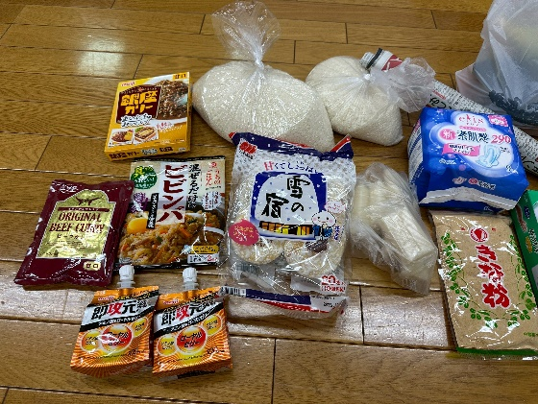 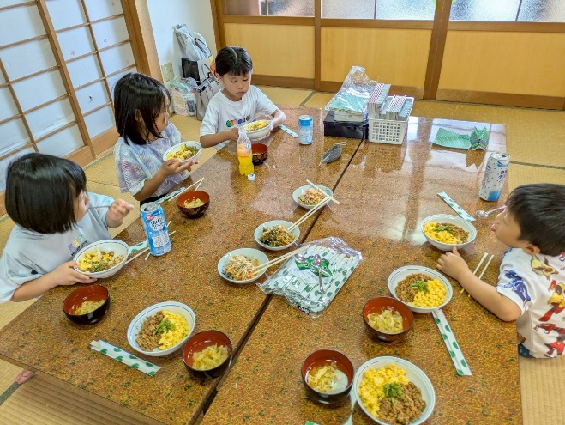 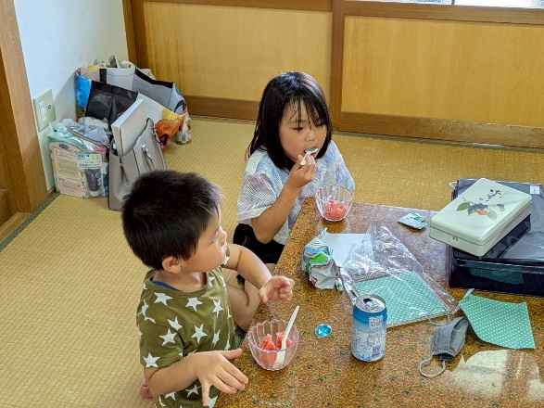

7.19
こども宅食『にじいろ便』・みんなの居場所『いろいろぽけっと』活動報告書

 | 開催日時 | 令和 7年 7月 19日 (土) 9：00～15：00
 | 開催場所 | ゆめぷらっと小城 キッチンスタジオ
 | 参加者 | にじいろぽけっと( 6名)、一般ボランティア( 2名)、保護者(14名) 子どもたち【未就学園児(9名)、小学校(14名)、中学校( 7名)、その他( 1名)】 フードパントリー(39世帯 125人) こども宅食(11世帯 45人)

 | 活動内容 | ・室内遊び 絵本 ・献立 チキンカツ ツナサラダ 焼き豚サラダ フライドポテト かき氷

 | 活動の様子 気付き・反省点 | ・いつも利用している公民館のエアコンが一部故障しているため会場を近くの
 |  | ゆめぷらっと小城のキッチンスタジオに変更した。涼しくてキッチン用品も充実していたが
 |  | はやり遊ぶ場所が少なかったので子どもたちが途中で会場外に出たり他の利用者の方の
 |  | 迷惑になるような行動をしていたので繰り替えし声掛けなどをし説明した。
 |  | ・夏休みになったこともあり居場所の利用者が多かった。

 | 次回開催予定日 | 令和 7年 8月 23日 (土) 9：00～15：00
 | 活動の様子 (写真) | 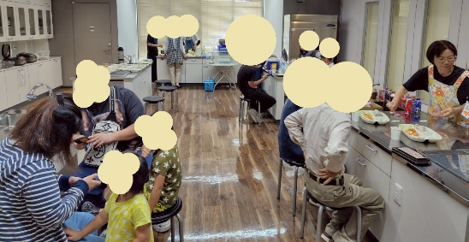 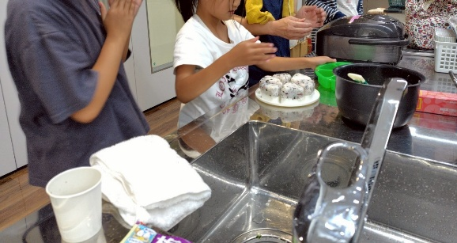 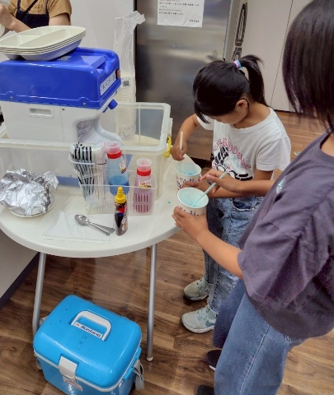 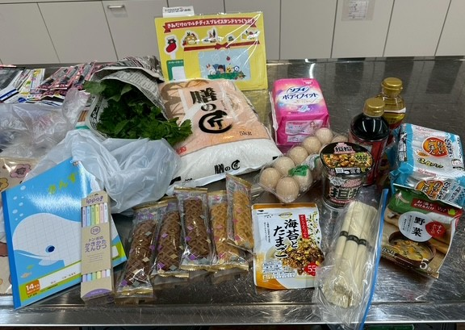

8.23
こども宅食『にじいろ便』・みんなの居場所『いろいろぽけっと』活動報告書

 | 開催日時 | 宅食：令和 7年 8月 22日 (金) 14：00～19：00
 |  | 居場所：令和 7年 8月 23日（土）10：00～15：00
 | 開催場所 | ゆめぷらっと小城 キッチンスタジオ
 | 参加者 | にじいろぽけっと( 6名)、一般ボランティア( 2名)、保護者(15名) 子どもたち【未就学園児(11名)、小学校(15名)、中学校( 6名)、その他( 1名)】 フードパントリー(52世帯 131人) こども宅食(9世帯 35人)

 | 活動内容 | ・室内遊び 絵本 ・献立 ロールサンドイッチ カボチャスープ 果物 かき氷

 | 活動の様子 気付き・反省点 | ・今回はスタッフの都合で宅食、パントリーで1日、居場所で1日となった。
 |  | ・カボチャスープは冷やそうとしてちょっと目を離したときに水が入っていて薄まったハプニングも
 |  | あったがかぼちゃをまた増やして美味しく仕上げることができた。
 |  | ・11月に開催のエコフェスタで出すおかしについて話し合った。おからや落雁をつかって
 |  | エコクッキーとする案でまとまった。
 |  | ・パントリーの受け取りに来られなかったりする方もいたので事前の連絡をするようする。
 | 次回開催予定日 | 令和 7年 9月 20日 (土) 9：00～15：00
 | 活動の様子 (写真) | 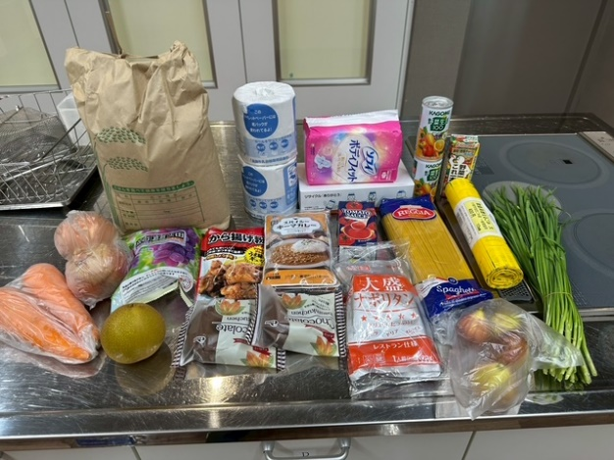 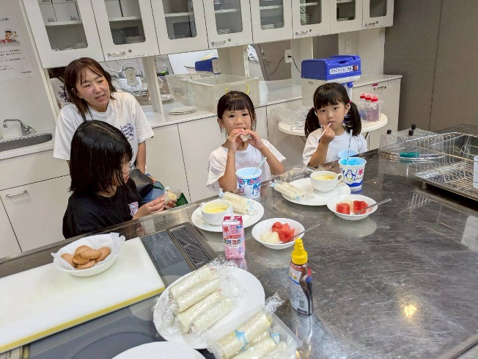 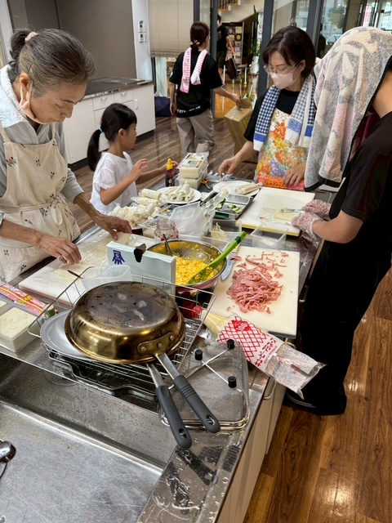

9.20
こども宅食『にじいろ便』・みんなの居場所『いろいろぽけっと』活動報告書

 | 開催日時 | 令和 7年 9月 20日 (土) 10：00～15：00
 | 開催場所 | ゆめぷらっと小城 キッチンスタジオ
 | 参加者 | にじいろぽけっと( 6名)、一般ボランティア( 4名)、保護者(10名) 子どもたち【未就学園児(5名)、小学校(8名)、中学校( 2名)、その他( 1名)】 フードパントリー(44世帯 131人) こども宅食(9世帯 29人)

 | 活動内容 | ・室内遊び ・献立 チキングラタン マカロニサラダ かりんとう きゅうりの浅漬け おにぎり

 | 活動の様子 気付き・反省点 | ・ボランティアが2名来てくれて、荷物運びや料理、子どもたちとの交流などいろいろと
 |  | 進んで動いてくれたとても助かった。いい経験になった、やってみてよかったとの感想を
 |  | いただいた。今回のパントリーは重いものが多かったのでとても助かった。
 |  | ・今月は子どもたちの参加が少なかった。
 |  | ・ホワイトソースから手作りをしてとてもクリーミーで美味しいグラタンが出来あがった。
 |  | 持ち帰りの世帯もとても喜んで持って帰っていた。
 | 次回開催予定日 | 令和 7年 10月 11日 (土) 9：00～15：00
 | 活動の様子 (写真) | 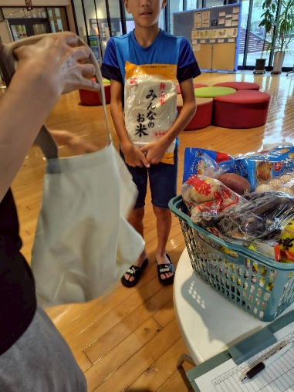 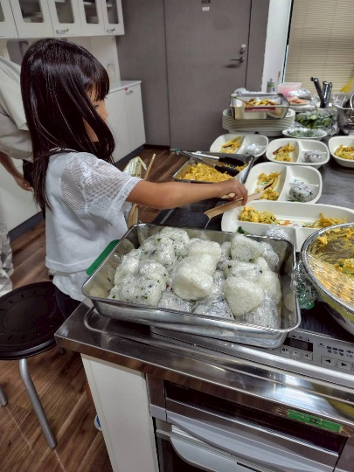 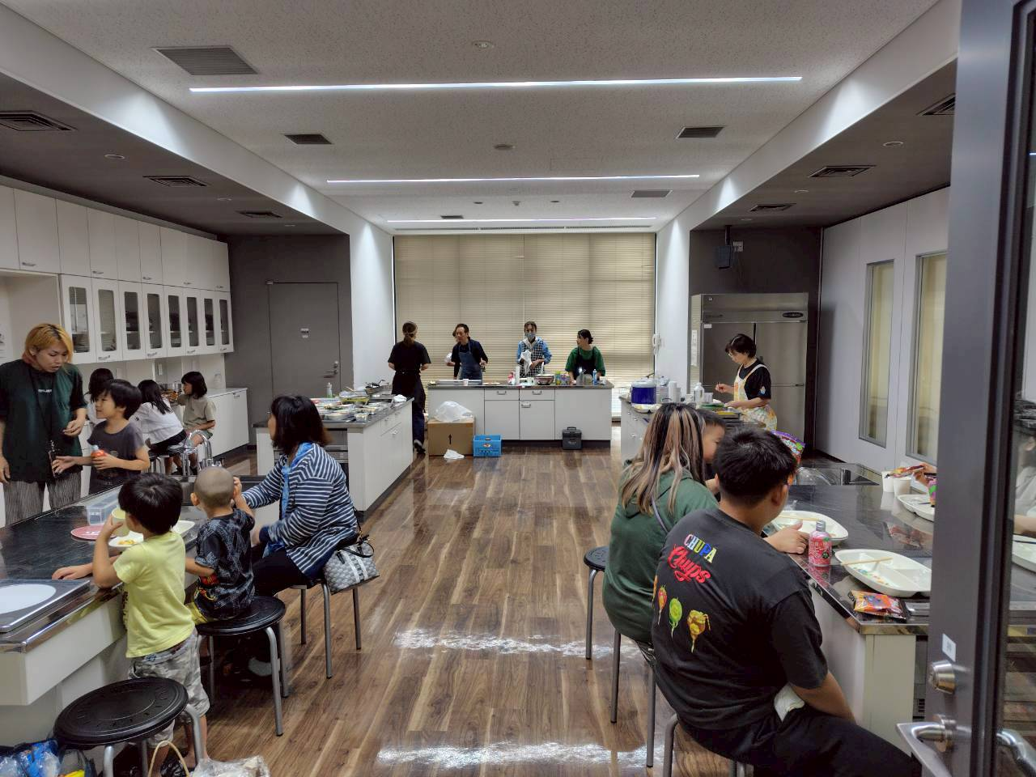 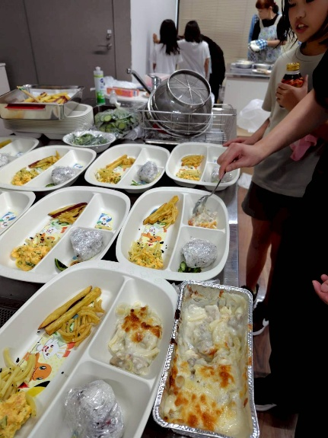

10.11
こども宅食『にじいろ便』・みんなの居場所『いろいろぽけっと』活動報告書

 | 開催日時 | 令和 7年 10月 11日 (土) 10：00～15：30
 | 開催場所 | 北小路公民館
 | 参加者 | にじいろぽけっと( 6名)、一般ボランティア( 3名)、保護者(13名) 子どもたち【未就学園児(11名)、小学校(10名)、中学校( 3名)、その他( 1名)】 フードパントリー(49世帯 145人) こども宅食(14世帯 32人)

 | 活動内容 | ・室内遊び ・献立 タコ焼き粉でつくるチヂミ パンプキンサラダ ウインナー 果物(柿、りんご) ・サツマイモチップ ・わたあめ

 | 活動の様子 気付き・反省点 | ・ゆめぷらっと小城のクッキングスタジオは狭くて子どもたちが遊ぶスペースが少なく
 |  | また、利用者からも要望があったので、北小路公民館に会場を戻した。
 |  | まだ暑く、エアコンを利用し、また水分補給を促す。
 |  | ・11月エコフェスタで販売するクッキーの決定、落雁をつぶしたり大きさなど準備もできた。
 |  | ・綿あめも試作しながらこどもたちに配布した。
 |  | ・政府備蓄米の配布が滞っており、お米の確保が大変です。農家さんの情報を得て
 |  | 何とか間に合った。
 | 次回開催予定日 | 令和 7年 11月 15日 (土) 9：00～15：00
 | 活動の様子 (写真) | 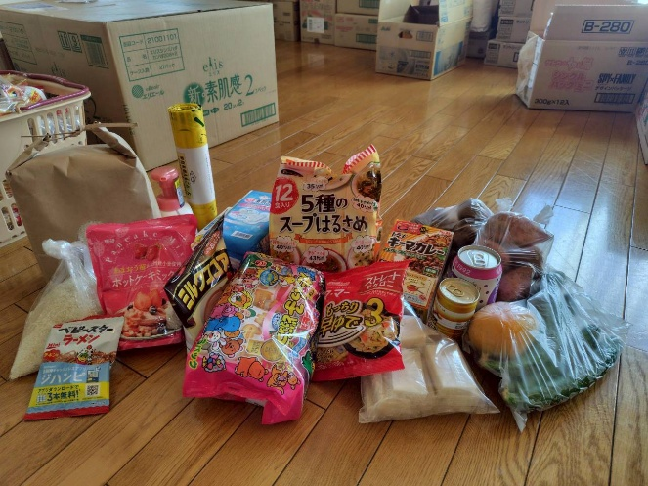 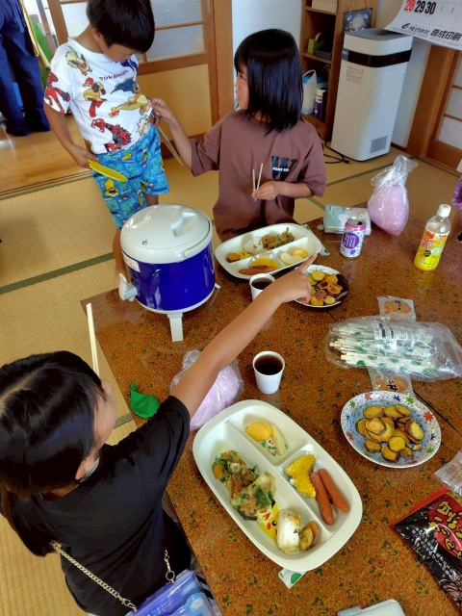 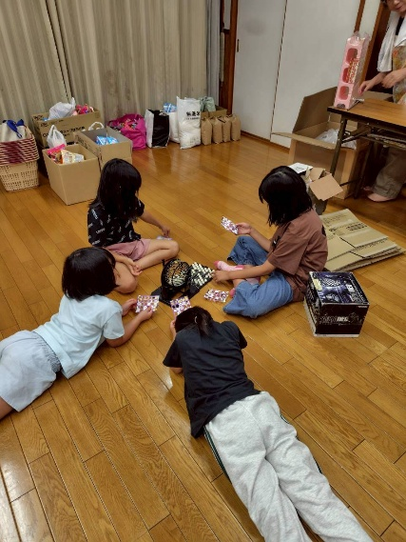 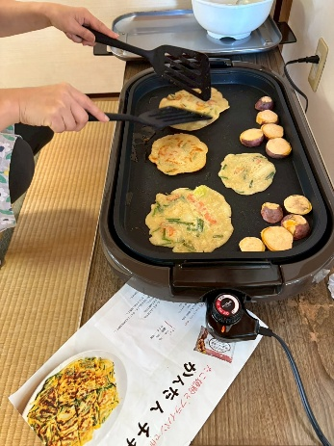

11.15
こども宅食『にじいろ便』・みんなの居場所『いろいろぽけっと』活動報告書

 | 開催日時 | 令和 7年 11月 15日 (土) 10：00～15：30
 | 開催場所 | 北小路公民館
 | 参加者 | にじいろぽけっと( 6名)、一般ボランティア( 3名)、保護者(11名) 子どもたち【未就学園児(6名)、小学校(10名)、中学校( 3名)、その他( 1名)】 フードパントリー(39世帯 145人) こども宅食(14世帯 32人)

 | 活動内容 | ・室内遊び ・献立 チキンカレー グリーンサラダ ゼリー ・16日エコフェスタの準備

 | 活動の様子 気付き・反省点 | ・お肉の寄付をいただいたのでカレーをつくった。その他かぼちゃなど野菜の寄付もあった。
 |  | また、居場所用にお米の寄付の申し出があった。ありがたく大切に使わせいただく。
 |  | ・エコフェスタ準備もあったがそれぞれが役割分担し効率よく居場所でのパントリー配布も
 |  | できた。
 |  | ・会場の公民館が塗装中で開催しているかわかりずらかったようでした。

 | 次回開催予定日 | 令和 7年 12月 19日 (土) 9：00～15：00
 | 活動の様子 (写真) | 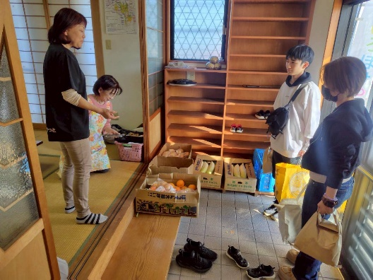 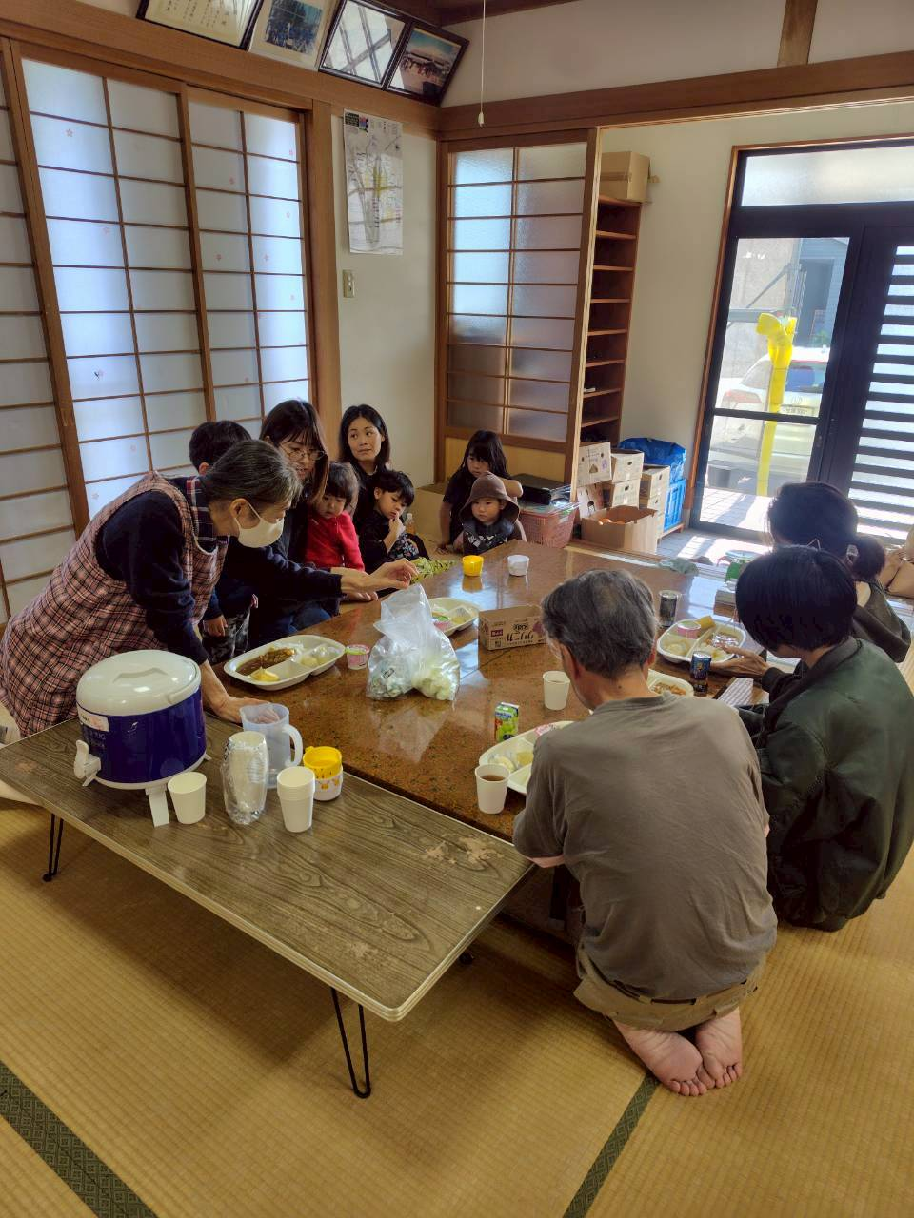 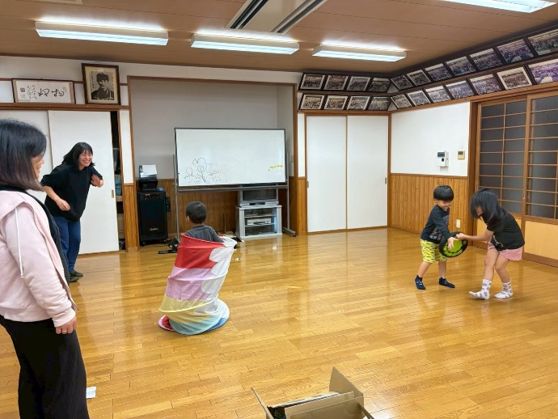

12.19
こども宅食『にじいろ便』・みんなの居場所『いろいろぽけっと』活動報告書

 | 開催日時 | 令和 7年 12月 19日 (土) 10：00～15：30
 | 開催場所 | 北小路公民館
 | 参加者 | にじいろぽけっと( 6名)、一般ボランティア( 3名)、保護者(13名) 子どもたち【未就学園児(11名)、小学校(10名)、中学校( 3名)、その他( 1名)】 フードパントリー(40世帯 147人) こども宅食(14世帯 32人)

 | 活動内容 | ・室内遊び ・ライオンの歯磨きキット(紙芝居、歯ブラシデコ、すごろくゲーム) ・献立 クリームシチュー おにぎり ケーキ(クリスマス) 果物(みかん、りんご) フライドポテト ブロッコリー

 | 活動の様子 気付き・反省点 | ・ライオン製品からキットをいただいていたのでみんなで紙芝居をみて歯や歯磨きについて
 |  | 学んだあと、歯ブラシにそれぞれにシールは貼ったりデコレーションした。大切そうに
 |  | 持って帰っていた。子ども用の歯間ブラシや歯磨き粉もありみんなに配布した。
 |  | ・クリスマス会を予定していたが参加時間がまちまちだったので福引形式に変更し
 |  | プレゼントを配った。
 |  | ・若い方がボランティアで参加してくれ子どもたちはとても喜んでいた。

 | 次回開催予定日 | 令和 8年 1月 17日 (土) 9：00～15：00
 | 活動の様子 (写真) | 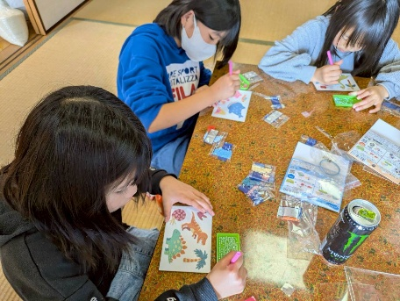 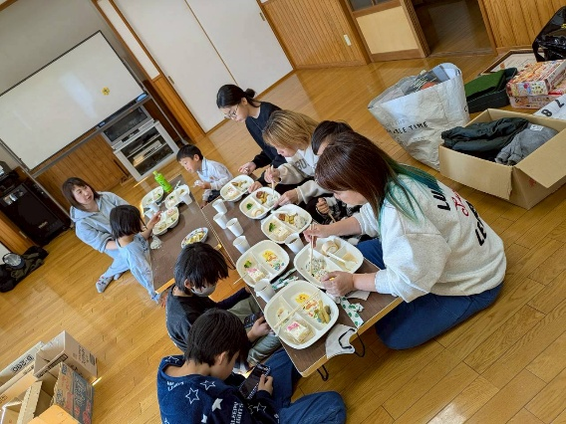 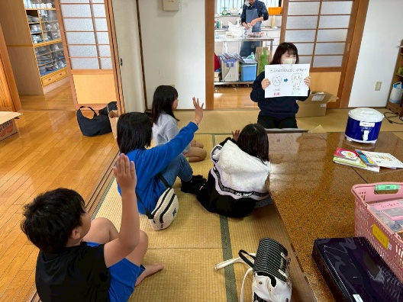 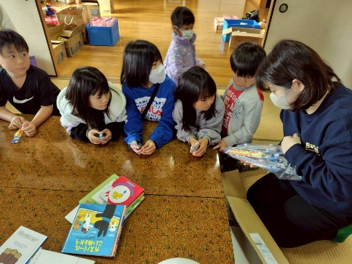 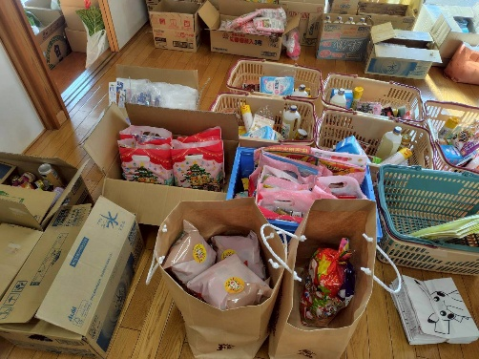

1.17
こども宅食『にじいろ便』・みんなの居場所『いろいろぽけっと』活動報告書

 | 開催日時 | 令和 8年 1月 21日 (土) 10：00～15：30
 | 開催場所 | 北小路公民館
 | 参加者 | にじいろぽけっと( 6名)、一般ボランティア( 3名)、保護者(13名) 子どもたち【未就学園児(4名)、小学校(2名)、中学校( 0名)、その他( 0名)】 フードパントリー(40世帯 147人) こども宅食(14世帯 32人)

 | 活動内容 | ・室内遊び ・献立 おにぎり ソーセージ アジフライ コーンスープ トマト

 | 活動の様子 気付き・反省点 | ・今月は居場所の参加申し込みが少なかったのでもちピザをみんなで作る予定に
 |  | していたが献立を急遽変更した。
 |  | ・インフルエンザなどで参加家族が少なかった。昼食を届けた。家族全員でかかり大変
 |  | そうだった。

 | 次回開催予定日 | 令和 8年 2月 21日 (土) 9：00～15：00
 | 活動の様子 (写真) | 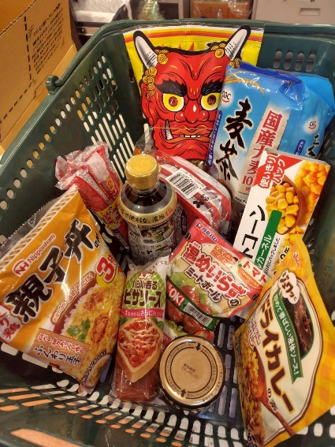 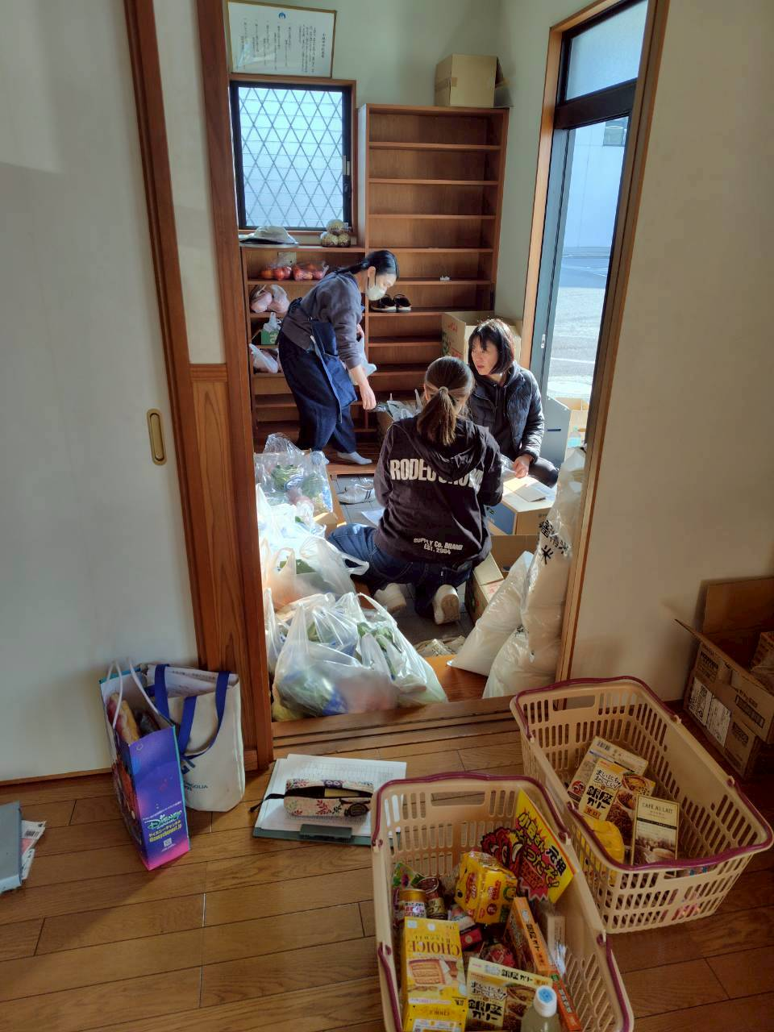 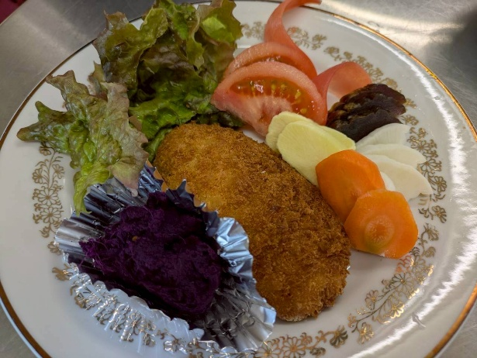

2.21
こども宅食『にじいろ便』・みんなの居場所『いろいろぽけっと』活動報告書

 | 開催日時 | 令和 8年 2月 21日 (土) 10：00～15：30
 | 開催場所 | 北小路公民館
 | 参加者 | にじいろぽけっと( 6名)、一般ボランティア( 2名)、保護者(8名) 子どもたち【未就学園児(10名)、小学校(9名)、中学校( 3名)、その他( 1名)】 フードパントリー(40世帯 147人) こども宅食(14世帯 32人)

 | 活動内容 | ・室内遊び ・ゆめぷらっと小城内の見学 ・献立 餅でつくるピザ チョコフォンデュ(バナナ・いちご) おにぎり

 | 活動の様子 気付き・反省点 | ・チョコフォンデュは子どもたちが楽しんでバナナやいちごにチョコをまとわせてトッピングも
 |  | 上手にできていた。美味しくいただくことができた。
 |  | ・お正月に余ったおもちやお寺から寄付していただたお餅を活用してピザ風にした。
 |  | 作り置きしても美味しく食べれるので持ち帰りの対応もできた。
 |  | ・パントリー利用はなかなか時間内にきていただけず連絡待ちになったりするので
 |  | 約束を守ってもらえるよう改めて促すようにしたい。

 | 次回開催予定日 | 令和 8年 3月 14日 (土) 9：00～15：00
 | 活動の様子 (写真) | 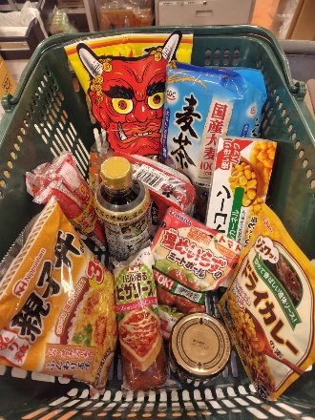 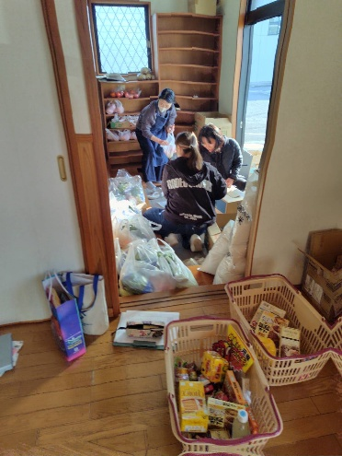 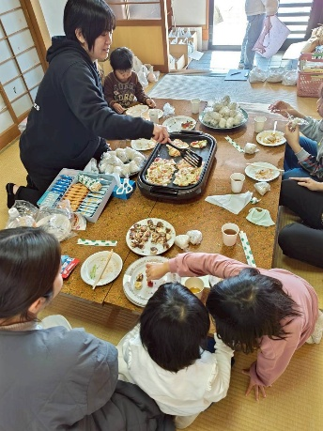 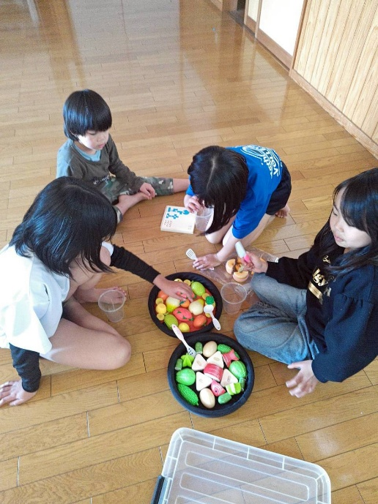 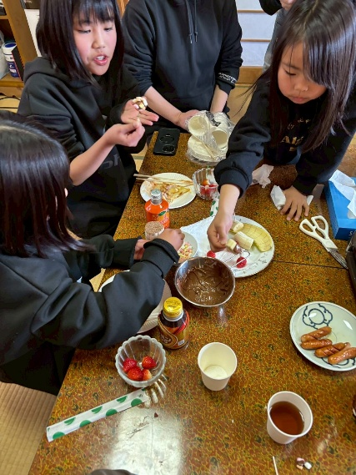

3.14
こども宅食『にじいろ便』・みんなの居場所『いろいろぽけっと』活動報告書

 | 開催日時 | 令和 8年 3月 14日 (土) 10：00～15：30
 | 開催場所 | 北小路公民館
 | 参加者 | にじいろぽけっと( 6名)、一般ボランティア( 3名)、保護者(13名) 子どもたち【未就学園児(11名)、小学校(10名)、中学校( 3名)、その他( 1名)】 フードパントリー(38世帯 120人) こども宅食(18世帯 65人) 通学用ヘルメット贈呈(16名)

 | 活動内容 | ・室内遊び ・外遊び ・献立 キーマカレー だいこんサラダ アイスクリーム いちご ・通学用ヘルメット贈呈

 | 活動の様子 気付き・反省点 | ・スタッフが少なかったがみんなで協力し、気配り、目配りしながら準備できた。
 |  | ・アイスクリームにフルーツやチョコをトッピングして美味しくいただいた。
 |  | ・暖かくなってきたので外に飛びだして走り回って遊んでいた。
 |  | ・パントリーの利用者が多くなってきた。今月で一旦登録条件の見直しを行い、次年度からは
 |  | よりお困りごとを抱えている親子に寄り添いたいと思う。
 |  | ・今年度も新中学1年生に通学用ヘルメットの贈呈を行うことができた。皆さん喜んで
 |  | いただけた。
 | 次回開催予定日 | 令和 8年 4月 18日 (土) 9：00～15：00
 | 活動の様子 (写真) | 